Bug Report
NO. | BUG REPORT ID | SUMMARY | STEP TO REPRODUCE | ACTUAL RESULT | EXPECTED RESULT | SEVERITY | PRIORITY | ATTACHMENT
1 | BUG-001 | Error message login tidak sesuai tanpa username & password | 1. Buka halaman login 2. Klik "Login" tanpa input apapun | Text yang muncul hanya “Epic sadface: Username is required” | Text muncul “Username and password are required” | MINOR | LOW | 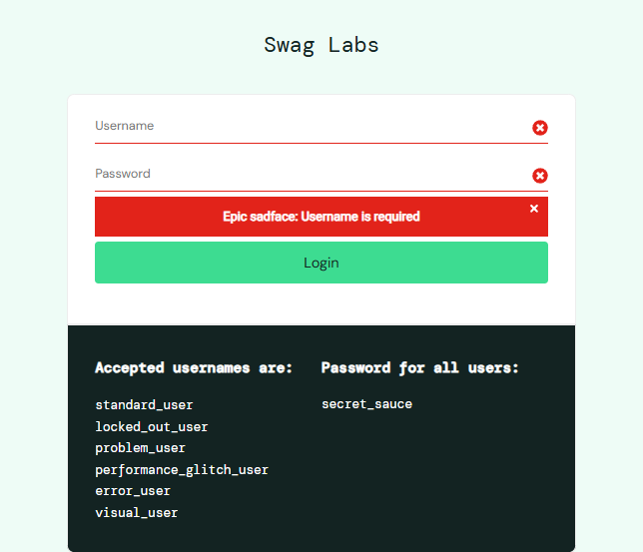
2 | BUG-002 | Inventory tampil dengan image rusak saat login sebagai problem_user | 1. Login dengan username problem_user dan password secret_sauce 2. Periksa gambar produk di Inventory | Gambar produk tidak tampil atau rusak | Gambar produk tampil dengan benar | MAJOR | HIGH | 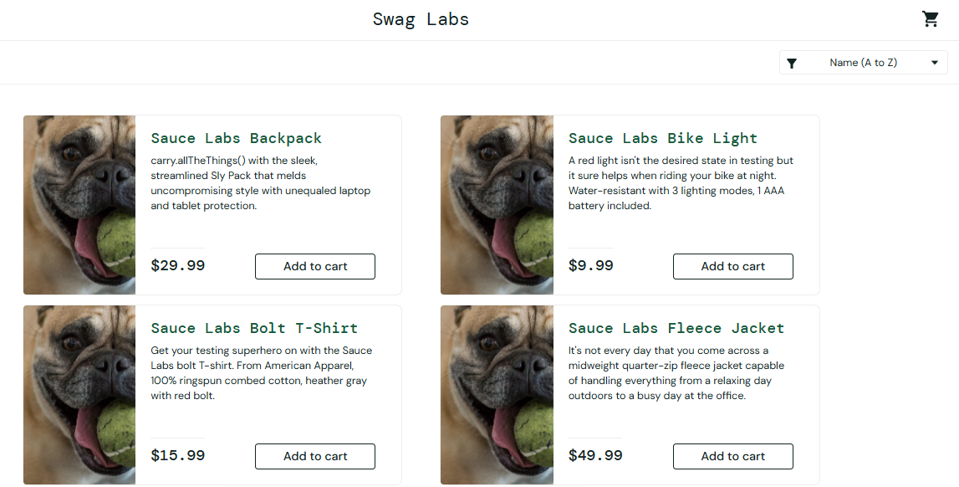
3 | BUG-003 | Tombol "Remove" tidak berfungsi setelah add to cart | 1. Login problem_user 2. Tambahkan item ke cart 3. Klik tombol "Remove" | Produk tetap di cart | Produk harus dihapus dari cart | MAJOR | MEDIUM | 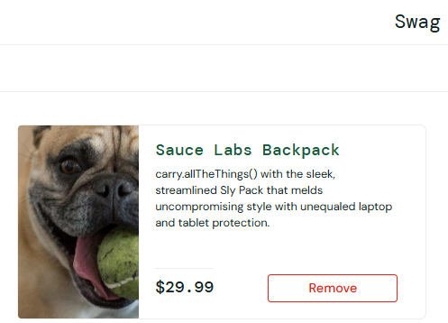
4 | BUG-004 | Produk dengan konten error tidak sesuai dan harga tidak valid | 1. Login dengan username problem_user dan password secret_sauce 2. Arahkan ke halaman detail salah satu produk 3. Temukan item dengan gambar aneh dan teks error | Muncul gambar anjing dengan bola, teks error “ITEM NOT FOUND”, deskripsi pesan kesalahan telepon, dan harga tidak valid ($√-1) | Produk harus menampilkan nama, deskripsi, dan harga yang valid | MAJOR | HIGH | 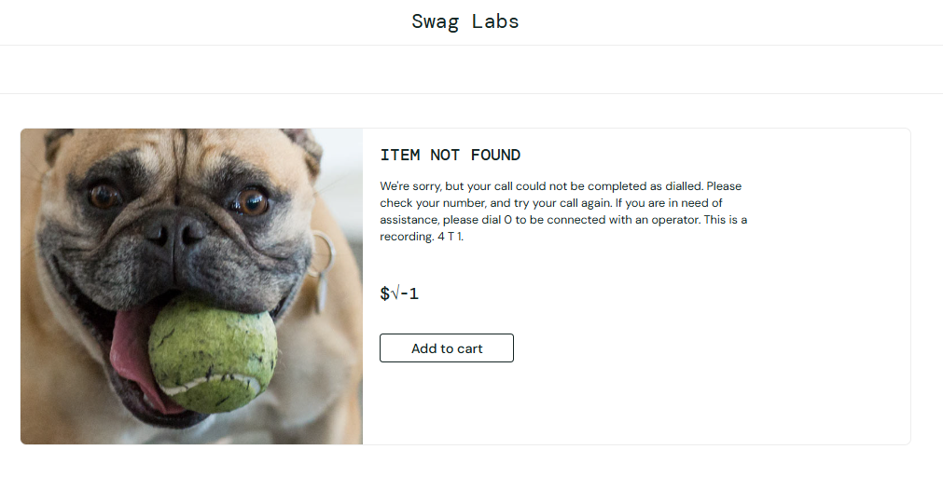
5 | BUG-005 | Checkout tidak bisa dilanjutkan meskipun field sudah terisi | 1. Login problem_user 2. Tambah produk ke cart > Checkout 3. Isi semua field dan klik Continue | Tidak diarahkan ke halaman overview | Harus lanjut ke halaman Overview saat semua field valid | CRITICAL | HIGH | 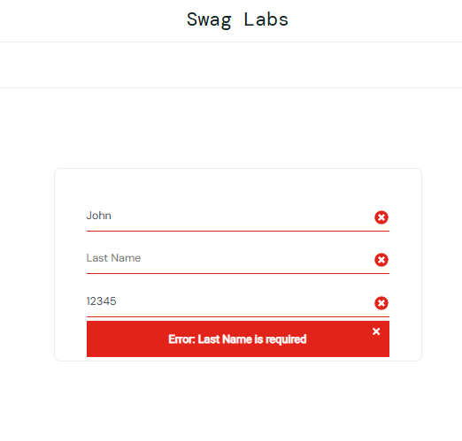
6 | BUG-006 | Fitur sorting produk gagal dan muncul popup error | 1. Login error_user 2. Gunakan dropdown sorting (contoh: Name A to Z atau Price Low to High) 3. Lihat tampilan halaman | Muncul popup error: “Sorting is broken! This error has been reported to Backtrace.” Produk tidak tersortir sesuai pilihan | Produk tersortir sesuai urutan yang dipilih (A-Z, Z-A, harga, dsb) | MAJOR | HIGH | 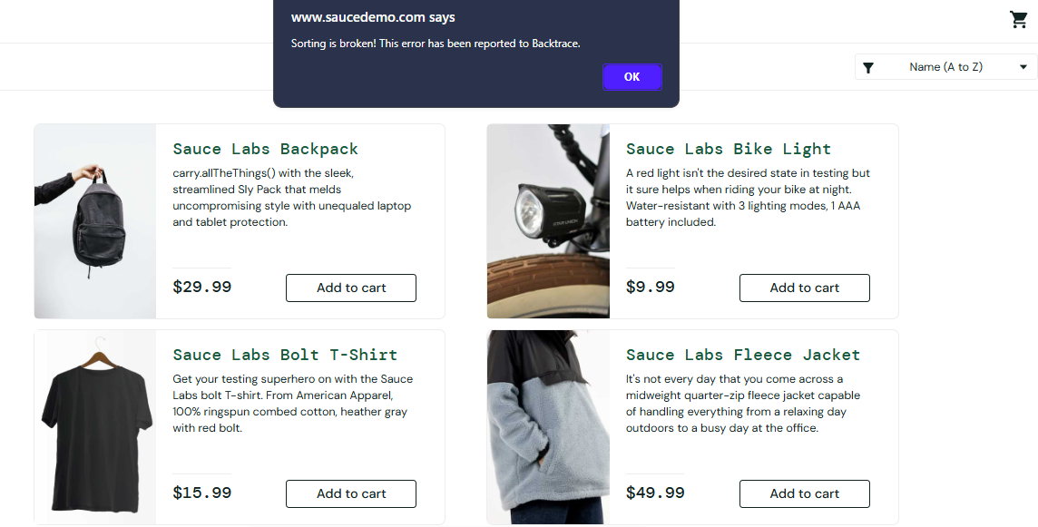
7 | BUG-007 | Checkout Complete tidak muncul setelah klik Finish | 1. Login error_user 2. Checkout hingga overview 3. Klik “Finish” | Tidak diarahkan ke halaman “Checkout Complete” | Harus muncul halaman konfirmasi selesai belanja | CRITICAL | HIGH | 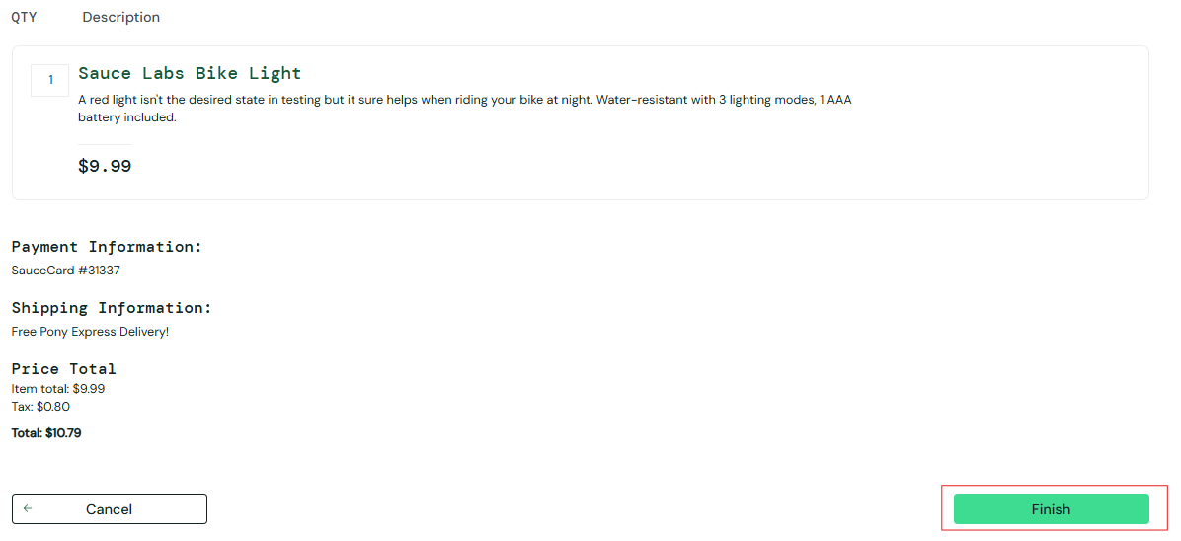
8 | BUG-008 | Navigasi antar halaman terasa berat dan tidak responsif | 1. Login performance_glitch_user 2. Klik salah satu produk untuk buka halaman detail | Perpindahan halaman terasa lambat dan tidak smooth | Navigasi harus langsung dan responsif seperti user normal | MAJOR | HIGH | 